Sheet1
key | key_decode | key_encode | 十六进制表示 | 低位 | 0 | 1 | 1 | 1 |  | P1.7 | P1.6 | P1.5 | P1.4 | P1.3 | P1.2 | P1.1 | P1.0
k0 | 小明 | 11101110 | 0xee |  | 1 | 1 | 1 | 1 | k0 | 1 | 1 | 1 | 0 | 1 | 1 | 1 | 0
k1 | 马老师 | 11011101 | 0xed |  |  |  |  |  | k1 | 1 | 1 | 1 | 0 | 1 | 1 | 0 | 1
k2 | 2 |  | 0xeb |  | 0 | 0 | 0 | 0 |  | 1 | 1 | 1 | 0 | 1 | 0 | 1 | 1
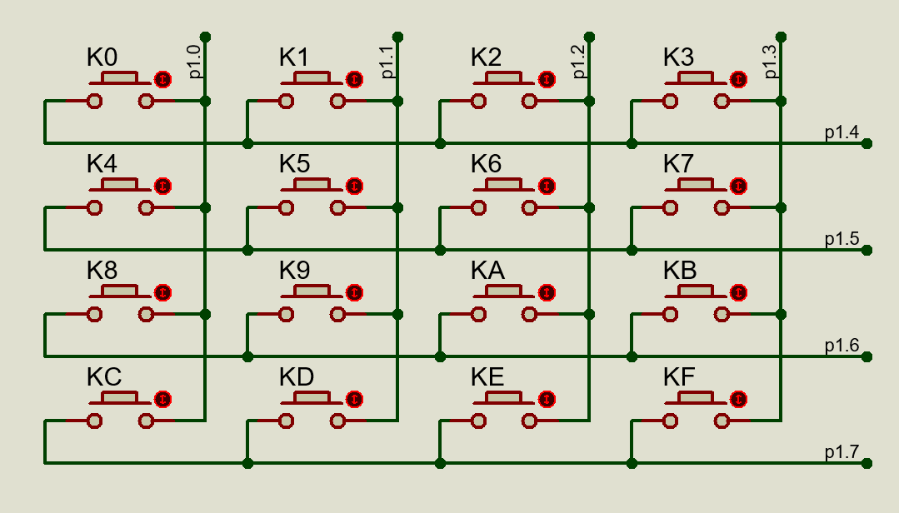
k3 | 3 |  |  |  |  |  |  |  |  | 1 | 1 | 1 | 0 | 0 | 1 | 1 | 1
k4 | 4 |  |  |  |  |  |  |  |  |  |  |  |  | 编码
k5 | 5
k6 | 6 |  |  |  |  |  |  |  |  | 1 | 0 | 0
k7 | 7 |  |  |  |  |  |  |  |  |  |  |  |  |  |  | 按位或
k8 | 8 |  |  |  |  |  |  |  |  |  |  |  |  | 高位
k9 | 9 |  |  |  |  |  |  |  |  | 1 | 1 | 0
k10 | 10
k11 | 11
k12 | 12 |  |  |  |  |  |  |  |  | 1 | 1 | 0
k13 | 13
k14 | 14 |  |  |  |  |  |  |  |  | 1 | 1 | 0
k15 | 15

